知识点梳理
请求网站 https://www.test.com/ (120.55.68.184:443) 并返回静态页面 HelloWorld 过程
传输方向 | 类别 | 一级分类 | 二级分类 | 三级分类 | 说明 | 备注
请求 | 网络 | 应用层（应用层、表示层、会话层） | DHCP | 定义 | DHCP（Dynamic Host Configuration Protocol，动态主机配置协议），前身是BOOTP协议，是一个局域网的网络协议，使用UDP协议工作，统一使用两个IANA分配的端口：67（服务器端），68（客户端）。 |  | 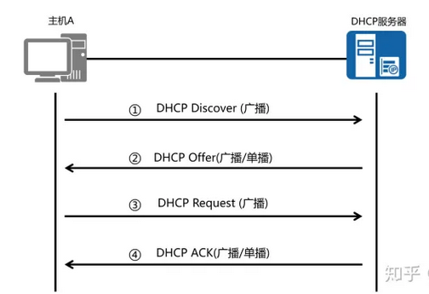
 |  |  |  | 客户端登录流程 | 1. 客户机初始化 & 寻找DHCP服务器（DHCP Discover） 以广播方式通过UDP 67端口发送DHCP Discover发现信息来寻找DHCP服务器，因为客户机还不知道自己属于哪一个网络，所以封包的源地址为0.0.0.0目的地址为255.255.255.255，向网络发送特定的广播信息。网络上每一台安装了TCP/IP协议的主机都会接收这个广播信息，但只有DHCP服务器才会做出响应 | DHCP discover的等待时间预设为1秒，也就是当客户机将第一个DHCP discover封包送出去之后，在1秒之内没有得到回应的话，就会进行第二次DHCP discover广播。若一直没有得到回应，客户机会将这一广播包重新发送四次（以2，4，8，16秒为间隔，加上1-1000毫秒之间随机长度的时间）。如果都没有得到DHCP Server的回应，客户机会从169.254.0.0/16这个自动保留的私有IP地址中选用一个IP地址。并且每隔5分钟重新广播一次，如果收到某个服务器的响应，则继续IP租用过程。
 |  |  |  |  | 2. 分配IP地址 & 提供IP地址租用（DHCP Offer） DHCP服务器收到客户端发出的DHCP discover广播后，通过解析报文，查询dhcpd.conf配置文件。它会从那些还没有租出去的地址中，选择最前面的空置IP，连同其它TCP/IP设定，通过UDP 68端口响应给客户端一个DHCP offer数据包（包中包含IP地址、子网掩码、地址租期等信息）。告诉DHCP客户端，该DHCP服务器拥有资源，可以提供DHCP服务。 | 1. 此时还是使用广播进行通讯，源IP地址为DHCP服务器的IP地址，目标地址为255.255.255.255。同时，DHCP服务器为此客户端保留它提供的IP地址，从而不会为其他DHCP客户分配此IP地址。 2. 由于客户端在开始的时候还没有IP地址，所以在其DHCP discover封包内会带有其MAC地址信息，并且有一个XID编号来辨别该封包，DHCP服务器响应的DHCP offer封包则会根据这些资料传递给要求租约的客户。
 |  |  |  |  | 3. 接受IP地址 & 接受IP租约（DHCP Request） DHCP客户端接受到DHCP offer提供信息之后，如果客户机收到网络上多台DHCP服务器的响应，一般是最先到达的那个，然后以广播的方式回答一个DHCP request数据包（包中包含客户端的MAC地址、接受的租约中的IP地址、提供此租约的DHCP服务器地址等）。告诉所有DHCP服务器它将接受哪一台服务器提供的IP地址，所有其他的DHCP服务器撤销它们的提供以便将IP地址提供给下一次IP租用请求。 | 1. 此时，由于还没有得到DHCP服务器的最后确认，客户端仍然使用0.0.0.0为源IP地址，255.255.255.255为目标地址进行广播。 2. 并不是所有DHCP客户端都会无条件接受DHCP服务器的offer，特别是如果这些主机上安装有其它TCP/IP相关的客户机软件。客户端也可以用DHCP request向服务器提出DHCP选择，这些选择会以不同的号码填写在DHCP Option Field里面。客户机可以保留自己的一些TCP/IP设定。
 |  |  |  |  | 4. IP地址分配确认 & 租约确认（DHCP Ack） 当DHCP服务器接收到客户机的DHCP request之后，会广播返回给客户机一个DHCP ack消息包，表明已经接受客户机的选择，告诉DHCP客户端可以使用它提供的IP地址。并将这一IP地址的合法租用以及其他的配置信息都放入该广播包发给客户机。 | 1. 客户端在接收到DHCP ack广播后，会向网络发送三个针对此IP地址的ARP解析请求以执行冲突检测，查询网络上有没有其它机器使用该IP地址；如果发现该IP地址已经被使用，客户机会发出一个DHCP decline数据包给DHCP服务器，拒绝此IP地址租约，并重新发送DHCP discover信息。此时，在DHCP服务器管理控制台中，会显示此IP地址为BAD_ADDRESS。 2. 如果网络上没有其它主机使用此IP地址，则客户机的TCP/IP使用租约中提供的IP地址完成初始化，从而可以和其他网络中的主机进行通讯。
 |  |  |  | 客户端重新登录 | 以后DHCP客户端每次重新登录网络时，就不需要再发送DHCP discover发现信息了，而是直接发送包含前一次所分配的IP地址的DHCP request请求信息。当DHCP服务器收到这一信息后，它会尝试让DHCP客户机继续使用原来的IP地址，并回答一个DHCP ack确认信息。如果此IP地址已无法再分配给原来的DHCP客户端使用时，则DHCP服务器给DHCP客户端回答一个DHCP nack否认信息。当原来的DHCP客户机收到此DHCP nack否认信息后，它就必须重新发送DHCP discover发现信息来请求新的IP地址。
 |  |  |  | 更新租约 | DHCP服务器向DHCP客户机出租的IP地址一般都有一个租借期限，期满后DHCP服务器便会收回出租的IP地址。如果DHCP客户机要延长其IP租约，则必须更新其IP租约。 | 1. 客户端会在租期过去50%的时候，直接向为其提供IP地址的DHCP服务器发送DHCP request消息包。如果客户端接收到该服务器回应的DHCP ack消息包，客户端就根据包中所提供的新的租期以及其它已经更新的TCP/IP参数，更新自己的配置，IP租用更新完成。如果没有收到该服务器的回复，则客户端继续使用现有的IP地址，因为当前租期还有50%。 2. 如果在租期过去50%的时候没有更新，则客户端将在租期过去87.5%的时候再次向为其提供IP地址的DHCP联系。如果还不成功，到租约的100%时候，客户端必须放弃这个IP地址，重新申请。如果此时无DHCP可用，客户端会使用169.254.0.0/16中随机的一个地址，并且每隔5分钟再进行尝试。
 |  |  | 域名解析DNS | 递归查询 | 1. 浏览器发起针对www.test.com的DNS解析请求
 |  |  |  |  | 2. 检查本机缓存和本地域名服务器(dns.test.com)是否存在缓存
 |  |  |  |  | 3. 如果缓存不存在，主机首先向本地域名服务器进行递归查询 | 1. 主机 -> 本地域名服务器((dns.test.com) 2. 本地域名服务器 -> 根域名服务器 3. 根域名服务器 -> 顶级域名服务器(dns.com) 4. 顶级域名服务器 -> 权限域名服务器(dns.test.com) 5. 权限域名服务器返回结果 -> 顶级域名服务器 6. 顶级域名服务器返回结果 -> 根域名服务器 7. 根域名服务器返回结果 -> 本地域名服务器 8. 本地域名服务器返回结果 -> 主机 层层递归：从根开始，各自向各自的下级查询 层层返回：最终由各自的下级层层向上返回结果 最终：根返回给本地域名服务器
 |  |  |  |  | 4. 本地域名服务器收到递归查询的”委托"后，采用递归查询的方式向某个根域名服务器查询
 |  |  |  |  | 5.根域名服务收到递归查询的"委托后", 采用递归查询向定级域名服务器(dns.com)查询(www.test.com)
 |  |  |  |  | 6.顶级域名服务器收到递归查询的"委托"后，采用递归查询的方式向某个权限域名服务器(dns.test.com)查询(www.test.com)
 |  |  |  |  | 7. 查询到结果(120.55.68.184)后，在由权限域名服务器返回给定级域名服务器，顶级域名服务器返回给根域名服务器，根域名服务器返回给本地域名服务器，本地域名服务器最终返回给主机
 |  |  |  | 迭代查询 | 3. 如果缓存不存在，主机首先向本地域名服务器进行迭代查询 | 1. 主机 -> 本地域名服务器 2. 本地域名服务器查询(www.test.com) -> 根域名服务器 3. 根域名服务器返回顶级域名服务器(dns.com)结果 -> 本地域名服务器 4. 本地域名服务器查询(www.test.com) -> 顶级域名服务器(dns.com) 5. 顶级域名服务器返回权限域名服务器(dns.test.com)结果 -> 本地域名服务器 6. 本地域名服务器查询(www.test.com) -> 权限域名服务器 7. 权限域名服务器返回IP地址120.55.68.184给本地域名服务器 8. 本地域名服务器返回结果(120.55.68.184) -> 本机 本地域名服务器逐个查询
 |  |  |  |  | 4. 本地域名服务器采用迭代查询，向某个根域名服务器查询(www.test.com)
 |  |  |  |  | 5. 根域名服务器告诉本地域名服务器顶级域名服务器(dns.com)的IP地址
 |  |  |  |  | 6. 本地域名服务器向顶级域名服务器(dns.com)迭代查询(www.test.com)
 |  |  |  |  | 7. 顶级域名服务器告诉本地域名服务器权限域名服务器的地址(dns.test.com)
 |  |  |  |  | 8. 本地域名服务器向权限域名服务器迭代查询(www.test.com)
 |  |  |  |  | 9. 权限域名服务器告诉本地域名服务器查询结果(120.55.68.184)
 |  |  |  |  | 10. 本地域名服务器把结果返回给主机
 |  |  |  | 传输层 | DNS 域名查询时使用 53 端口，UDP协议
 |  |  |  |  | DNS 区域传送时使用 53端口, TCP 协议
 |  |  |  | 总结 | 从请求到主机到本地域名服务器的查询采用递归查询方式，而其余的查询采用迭代查询方式。
 |  |  | HTTP | 请求报文 | 请求行(request line)：由三部分组成：请求方法、请求URL（不包括域名）、HTTP协议版本 | 1. POST /user HTTP/1.1 //请求行 2. HOST: www.user.com 3. Content-Type: application/x-www-form-urlencoded 4. Connection: Keep-Alive 5. User-agent: Mozilla/5.0 //以上是请求头 6. 空行 (空行分隔header和请求内容) 7. name=world //请求体(可选，如get请求时可选)
 |  |  |  |  | 请求头(header)：请求头部由关键字/值对组成，每行一对
 |  |  |  |  | 空行: 请求头之后是一个空行，通知服务器以下不再有请求头
 |  |  |  |  | 请求数据: GET没有请求数据，POST有。与请求数据相关的最常使用的请求头是 Content-Type 和 Content-Length 。
 |  |  |  | COOKIE | HTTP Cookie（也叫Web Cookie或浏览器Cookie）是服务器发送到用户浏览器并保存在本地的一小块数据，它会在浏览器下次向同一服务器再发起请求时被携带并发送到服务器上。 | Cookie使基于无状态的HTTP协议记录稳定的状态信息成为了可能。
 |  |  |  |  | 浏览器检查所有存储的cookie，如果某个cookie所声明的作用范围大于等于将要请求的资源所在的位置，则把该cookie附在请求资源的HTTP请求头上发送给服务器。 | Cookie 的作用域
 |  |  |  |  | 服务器可以在响应头里面添加一个Set-Cookie选项。浏览器收到响应后通常会保存下Cookie，之后对该服务器每一次请求中都通过Cookie请求头部将Cookie信息发送给服务器。另外，Cookie的过期时间、域、路径、有效期、适用站点都可以根据需要来指定。 | 创建Cookie Set-Cookie: <cookie名>=<cookie值>
 |  |  |  | Keep-Alive | 1. 早期每个http请求都要求打开一个tpc socket连接，并且使用一次之后就断开这个tcp连接。 HTTP/1.0中默认使用Connection: close。 | Connection: keep-alive
 |  |  |  |  | 2. 使用keep-alive可以改善这种状态，即在一次TCP连接中可以持续发送多份数据而不会断开连接。 HTTP/1.1中已经默认使用Connection: keep-alive。
 |  |  |  |  | 3. HTTP 通过 header 中 Content-Length 字段 和 Transfer-Encoding 字段 来判断传输已经完成
 |  |  |  |  | 3.1 Conent-Length表示实体内容长度，当客户端向服务器请求一个静态页面或者一张图片时，服务器可以很清楚的知道内容大小，然后通过Content-length消息首部字段告诉客户端 需要接收多少数据。
 |  |  |  |  | 3.2 通过指定Transfer-Encoding: chunked来告知浏览器当前的编码是将数据分成一块一块传递的。当然, 还可以指定Transfer-Encoding: gzip, chunked表明实体内容不仅是gzip压缩的，还是分块传递的。最后，当浏览器接收到一个长度为0的chunked时， 知道当前请求内容已全部接收。
 |  | 传输层 | TLS | RSA 握手 | 1.浏览器向服务器发送随机数 client_random，TLS 版本和供筛选的加密套件列表。
 |  |  |  |  | 2.服务器接收到，立即返回 server_random，确认好双方都支持的加密套件以及数字证书 (证书中附带公钥 Public key certificate)。
 |  |  |  |  | 3.浏览器接收，先验证数字证书。若通过，接着使用加密套件的密钥协商算法 RSA 算法生成另一个随机数 pre_random，并且用证书里的公钥加密，传给服务器。
 |  |  |  |  | 4.服务器用私钥解密这个被加密后的 pre_random
 |  |  |  |  | 5. 览器和服务器都拥有三样相同的凭证：client_random、server_random 和 pre_random。两者都用筛好的加密套件中的加密方法混合这三个随机数，生成最终的密钥。
 |  |  |  |  | 6. 浏览器和服务器使用相同的密钥进行通信，即使用 对称加密。
 |  |  |  | DH 握手 | 1.浏览器向服务器发送随机数 client_random，TLS 版本和供筛选的加密套件列表。
 |  |  |  |  | 2. 服务器接收到，立即返回 server_random，确认好双方都支持的加密套件 +以及数字证书 (证书中附带公钥)。 同时服务器利用私钥将 client_random，server_random，server_params 签名， 生成服务器签名。然后将签名和 server_params 也发送给客户端（这里的 server_params 为 DH 算法所需参数）。
 |  |  |  |  | 3. 浏览器接收，先验证数字证书和 _签名_。若通过，将 client_params 传递给服务器（这里的 client_params 为 DH 算法所需参数）。
 |  |  |  |  | 4. 现在客户端和服务器都有 client_params、server_params 两个参数，因 ECDHE 计算基于 “椭圆曲线离散对数”，通过这两个 DH 参数就能计算出 pre_random。
 |  |  |  | TLS 1.3 | 1.浏览器向服务器发送 client_params，client_random，TLS 版本和供筛选的加密套件列表。 | 以 DH 握手 为基础继续演进优化
 |  |  |  |  | 2.服务器返回：server_random、server_params、TLS 版本、确定的加密套件方法以及证书。 浏览器接收，先验证数字证书和签名。 现在双方都有 client_params、server_params，可以根据 ECDHE 计算出 pre_random 了。
 |  |  |  | RSA 算法 |  | 大质数难以分解的原理来进行加密和解密
 |  |  |  | DH 算法 | 1. A和B生成密钥 P 2. A和B准备自己的私钥 SA 和 SB 3. A和B合成新的密钥 P+SA=PS*, P+SB=PSB 4. A把 PSA 发给B 5. B把 PSB 发给A 6. 因为合成密钥的结果与顺序无关 * A 收到 PSB 与自己的 SA 合并得到 PSAB * B 收到 PSA 与自己的 SB 合并得到 PSAB 7. 通过 PSAB 加密解密 | 合成密钥无法分解，合成结果与顺序无关，离散对数
 |  |  | TCP | 定义 | TCP是一个面向连接的、可靠的、基于字节流的传输层协议。
 |  |  |  | 三次握手 | 1. 双方都处于CLOSED状态。然后服务端开始监听某个端口，进入了LISTEN状态。 | 为什么不是两次：因为无法确认客户端的接收能力，比如因为网络原因第一个包延迟了，TCP重传了，最终服务器接到两个包，建立了2次链接。 | 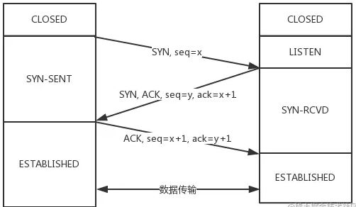
 |  |  |  |  | 2. 客户端主动发起连接，发送 SYN , 自己变成了SYN-SENT状态。 | 为什么不是三次以上：因为最少三次可以解决问题
 |  |  |  |  | 3. 服务端接收到，返回SYN和ACK(对应客户端发来的SYN)，自己变成了SYN-REVD。
 |  |  |  |  | 4. 之后客户端再发送ACK给服务端，自己变成了ESTABLISHED状态；服务端收到ACK之后，也变成了ESTABLISHED状态。
 |  |  |  |  | 消耗序列号：凡是需要对端确认的，一定消耗TCP报文的序列号
 |  |  |  | 四次挥手 | 1. 刚开始双方处于ESTABLISHED状态。 | 等待2MSL的意义：如果不等待，客户端直接跑路，当服务端还有很多数据包要给客户端发，且还在路上的时候，若客户端的端口此时刚好被新的应用占用，那么就接收到了无用数据包，造成数据包混乱。所以，最保险的做法是等服务器发来的数据包都死翘翘再启动新的应用。 1. 1 个 MSL 确保四次挥手中主动关闭方最后的 ACK 报文最终能达到对端 2. 1 个 MSL 确保对端没有收到 ACK 重传的 FIN 报文可以到达 | 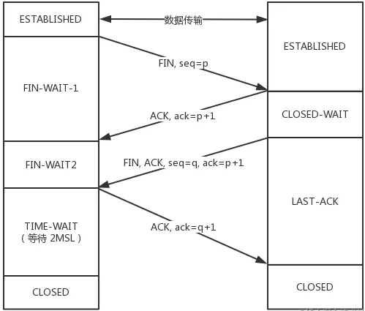
 |  |  |  |  | 2. 客户端要断开了，向服务器发送 FIN 报文。发送后客户端变成了FIN-WAIT-1状态。注意, 这时候客户端同时也变成了half-close(半关闭)状态，即无法向服务端发送报文，只能接收。
 |  |  |  |  | 3. 服务端接收后向客户端确认，变成了CLOSED-WAIT状态。
 |  |  |  |  | 4. 客户端接收到了服务端的确认，变成了FIN-WAIT2状态。 | 为什么是四次挥手: 因为服务端在接收到FIN, 往往不会立即返回FIN, 必须等到服务端所有的报文都发送完毕了，才能发FIN。因此先发一个ACK表示已经收到客户端的FIN，延迟一段时间才发FIN。这就造成了四次挥手。如果服务端将ACK和FIN的发送合并为一次挥手，这个时候长时间的延迟可能会导致客户端误以为FIN没有到达客户端，从而让客户端不断的重发FIN。
 |  |  |  |  | 5. 服务端向客户端发送FIN，自己进入LAST-ACK状态。
 |  |  |  |  | 6. 客户端收到服务端发来的FIN后，自己变成了TIME-WAIT状态，然后发送 ACK 给服务端。
 |  |  |  |  | 7. 客户端需要等待足够长的时间，具体来说，是 2 个 MSL(Maximum Segment Lifetime，报文最大生存时间), 在这段时间内如果客户端没有收到服务端的重发请求，那么表示 ACK 成功到达，挥手结束，否则客户端重发 ACK。
 |  |  | UDP | 定义 | UDP是一个基于数据报的，面向无连接的传输层协议。 | DNS 查询域名使用到 UDP 协议
 |  | 网络层 | 路由器(router) | 定义 | Router由两部分组成：路由选择部分和分组转发部分 | 网络设备
 |  |  |  | 路由选择部分 | 路由选择部分的核心构件是路由选择处理机，它的任务是根据所使用的路由选择协议，周期性的与其他路由器进行路由信息的交互，来更新路由表。即：转发表通过路由表生成。 | 路由器可以隔离广播域。 | 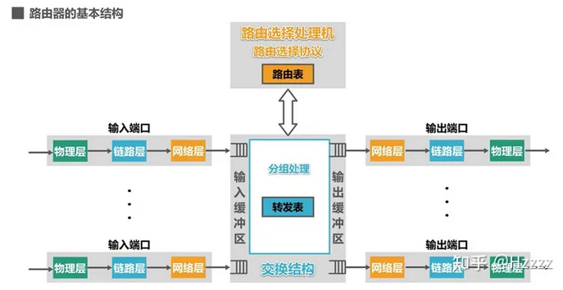
 |  |  |  | 分组转发部分 | 分组转发部分由三部分构成：交换结构、一组输入端口、一组输出端口
 |  |  |  | 工作原理 | 1. 信号从某个输入端口进入路由器，在输入端口的物理层将信号变为比特流，送交数据链路层处理。
 |  |  |  |  | 2. 数据链路层从比特流中识别出帧，去掉帧头和帧尾后，送交网络层处理。
 |  |  |  |  | 3. 如果送交网络层的是普通待转发的数据分组：则根据分组首部中的目的地址进行查找转发。若找不到匹配的转发条目，则丢弃该分组。输出端口的网络层会更新首部中某些字段的值，然后送交数据链路层进行封装，然后是物理层。
 |  |  |  |  | 4. 如果送交网络层的是路由器之间交换路由信息的路由报文：则把这种报文送交路由选择处理机，路由选择处理机根据分组的内容更新自己的路由表
 |  | 数据接口层（数据链路层、物理层） | 交换机(switch) | 定义 | 以看成多个bridge的集成设备，多接口网桥。兼顾物理层和数据链路层。以太网桥交换机的每个接口都直接与主机相连，并且一般都工作在全双工方式。
 |  |  |  |  | 独占传输媒体的带宽。
 |  |  |  | 自学习和转发帧 | 1. 收到帧后进行登记。登记的内容为帧的源MAC地址及进入交换机的接口号 | 与网桥类似，更复杂
 |  |  |  |  | 2. 根据帧的目的MAC地址和交换机的帧交换表对帧进行转发，以下三种情况
 |  |  |  |  | 2.1 明确转发：交换机知道应当从哪个（或哪些）接口转发该帧（单播，多播，广播）
 |  |  |  |  | 2.2 盲目转发：交换机不知道应当从哪个端口转发帧，只能将其通过除进入交换机的接口外的其他接口转发（也称为泛洪）
 |  |  |  |  | 2.3 明确丢弃：交换机知道不应该转发该帧，将其丢弃。
 |  |  | 集线器(hub) | 定义 | 一个口收到的信号，原封不动的发送给所有其他的口，由其他的口上的设备自己决定是否接收信号。有点类似广播，但是比广播更纯粹。由于hub只是简单的转发，所以hub工作在物理层。 | 网络设备
 |  |  |  | 优点 | 使原来属于不同碰撞与的局域网上的计算机能够进行跨碰撞域的通信。
 |  |  |  |  | 扩大了局域网覆盖的地理范围。
 |  |  |  | 缺点 | 碰撞域增大了，但总的吞吐量并未提高了。
 |  |  |  |  | 如果不同的碰撞域使用不同的数据率，那么就不能用集线器将它们互联起来。
 |  |  | 网桥(bridge) | 定义 | 工作在数据链路层（L2）。网桥会过滤mac，只有目的mac地址匹配的数据才会发送到出口。一个bridge指的是一个输入到一个输出的桥接。 | 网络设备
 |  |  |  |  | 网桥可以隔离碰撞域，扩大广播域。如果不同的碰撞域使用不同的数据率，能使用网桥互连，网桥是交换机的简化版本。
 |  |  |  | 优点 | 1. 过滤通信量 2. 扩大了物理访问
 |  |  |  |  | 3. 可以互连不同物理层，不同MAC子层和不同速率的局域网
 |  |  |  | 缺点 | 1. 存储转发增加了时延 2. 在 MAC 子层并没有流量控制功能
 |  |  |  |  | 3. 广播风暴
 |  |  |  | 透明网桥 | ”透明“是指局域网上的站点并不知道所发送的帧将经过哪几个网桥，因为网桥对各站来说是看不见的。
 |  |  | ARP | 定义 | Address Resolution Protocol，是根据IP地址获取物理地址的一个TCP/IP协议。
 |  |  |  |  | 主机发送信息时将包含目标IP地址的ARP请求广播到局域网络上的所有主机，并接收返回消息，以此确定目标的物理地址；收到返回消息后将该IP地址和物理地址存入本机ARP缓存中并保留一定时间，下次请求时直接查询ARP缓存以节约资源。 | ARP是网络层与数据链路层的重要枢纽
 |  |  |  | 工作过程 | 1. 主机A首先查看自己的ARP缓存表，确定其中是否包含有主机B对应的ARP表项。如果找到了对应的MAC地址，则主机A直接利用ARP表中的MAC地址，对IP数据包进行帧封装，并将数据包发送给主机B。
 |  |  |  |  | 2. 如果主机A在ARP表中找不到对应的MAC地址，则将缓存该数据报文，然后以广播方式发送一个ARP请求报文。ARP请求报文中的发送端IP地址和发送端MAC地址为主机A的IP地址和MAC地址，目标IP地址和目标MAC地址为主机B的IP地址和全0的MAC地址。由于ARP请求报文以广播方式发送，该网段上的所有主机都可以接收到该请求，但只有被请求的主机（即主机B）会对该请求进行处理。
 |  |  |  |  | 3. 主机B比较自己的IP地址和ARP请求报文中的目标IP地址，当两者相同时进行如下处理：将ARP请求报文中的发送端（即主机A）的IP地址和MAC地址存入自己的ARP表中。之后以单播方式发送ARP响应报文给主机A，其中包含了自己的MAC地址。
 |  |  |  |  | 4. 主机A收到ARP响应报文后，将主机B的MAC地址加入到自己的ARP表中以用于后续报文的转发，同时将IP数据包进行封装后发送出去。
 |  |  |  | Arp代理 | 如果ARP请求是从一个网络的主机发往同一网段却不在同一物理网络上的另一台主机，那么连接它们的具有代理ARP功能的设备就可以回答该请求，这个过程称作代理ARP（ProxyARP）。 | 同一个网段，但是不在同一个物理网络
 |  |  |  |  | 1. 当Host A需要与Host B通信时，由于目的IP地址与本机的IP地址为同一网段，因此Host A会广播发送ARP请求报文，请求Host B的MAC地址。
 |  |  |  |  | 2. 但是，此时的两台主机处于不同的广播域中，Host B无法收到Host A的ARP请求报文，当然也就无法应答。
 |  |  |  |  | 3. 通过在Switch上启用代理ARP功能，可以解决此问题。启用代理ARP后，Switch可以应答Host A的ARP请求。同时，Switch相当于Host B的代理，把从其他主机发送过来的报文转发给它。
接收 | 网络 | 应用层 | HTTP | 响应报文 | 状态行：服务器HTTP协议版本，响应状态码，状态码的文本描述
 |  |  |  |  | 响应首部（首部行）：位于响应报文状态行之后
 |  |  |  |  | 空行: 响应头之后是一个空行，通知服务器以下不再有请求头
 |  |  |  |  | 响应实体：类似请求实体
 |  |  |  | 压缩 | HTTP压缩在HTTP协议中，其实是内容编码的一种。在HTTP协议中，可以对内容（也就是body部分）进行编码。 | HTTP压缩，其实就是HTTP内容编码的一种。 | 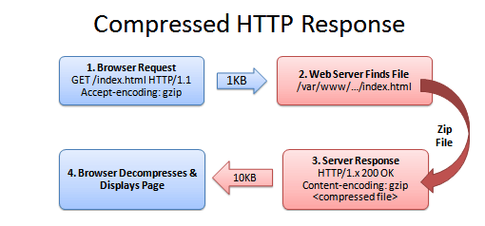
 |  |  |  |  | 1. 浏览器发送一个请求头，告诉服务器接受压缩版本的文件（GZIP 和 Deflate 是两种压缩算法）Accept-Encoding: GZIP, Deflate
 |  |  |  |  | 2. 如果文件压缩了，服务器返回一个头信息：Content-Encoding: GZIP
 |  |  |  |  | 3. 如果服务器没有返回 Content-Encoding 的头信息，意味着这文件是没压缩的（浏览器可以直接解析的）。
 |  |  |  | 缓存 Cache-Control | 1. 可缓存性: public, private, no-cache
 |  |  |  |  | 2. 到期: max-age=xx(缓存多少秒后过期), s-maxage=(类似max-age, 仅在代理服务器生效),
 |  |  |  |  | 3. 重新验证:must-revalidate, proxy-revalidate
 |  |  |  |  | 4. 其他: no-store，本地和代理服务器都不可以存储缓存，每次都要重新请求，拿到内容。 no-transform，主要是用在 proxy 服务器，不允许进行格式转换。
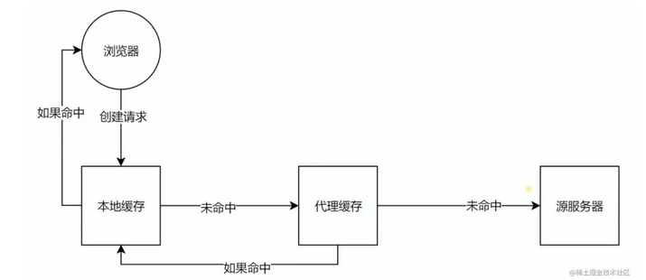
 |  |  |  | 缓存验证 | Last-Modified: 上次修改时间。服务器对比上次修改时间以验证资源是否需要更新。 | 配合If-Modified-Since或If-Unmodified-Since使用，通常浏览器使用前者。
 |  |  |  |  | Etag: 数据签名，资源内容会对应有一个唯一的签名，如果资源数据更改，签名也会变。对比资源的签名判断是否使用缓存。 | 配合If-Match或者If-None-Match使用，其值就是服务端返回的 Etag 值
 |  |  | 防火墙 | 应用层防火墙 | 应用级防火墙视图识别哪种应用流量想要跨越边界。 | 基于应用内容
 |  | 传输层
 |  |  | 防火墙 | 状态检测防火墙 | 状态防火墙监测网络连接的状态。这种防火墙在OSI模型的网络和传输层（分别为第3层和第4层）运行。 连接状态是基于TCP的操作方式以及TCP如何通过三次握手建立会话。这种状态被记录下来，其他连接属性（如目的地和来源的细节）被临时保存在内存中。 | 动态包过滤防火墙，第三代防火墙
 |  | 网络层 | 防火墙 | 状态检测防火墙
 |  |  |  | 静态包过滤防火墙 | 是最早和最简单的防火墙设计。包过滤防火墙也称为筛选路由器，是最快的设计。它在OSI模型的网络层（第3层），检查每个数据包。如果一个数据包违反了既定规则，则该数据包将被丢弃和/或记录下来。数据包过滤防火墙能够最快速地工作，它将减轻特定数据包类型的风险。 | 基于规则
 |  | 数据接口层

 | 其他 | 防火墙 | 下一代防火墙 |  | NGFW将早期四种防火墙的传统功能与其他基于网络的安全设备（如入侵检测系统 IDS 或 入侵防御系统 IPS）的先进功能结合起来。在OSI模型的背景下，下一代防火墙在多个层面运作。 | 多个网络层面运行
 | 中间件 | Nginx |  | 进程模型

 | 操作系统 | 进程 | 进程概念 | 定义 | 进程是正在执行的程序，是大多数系统中的工作单元。是活动的实体。 |  | 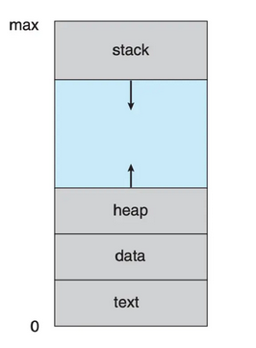 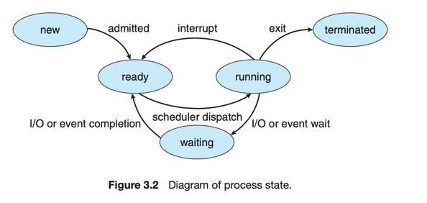
 |  |  |  |  | 包括：程序代码（文本段），当前活动（程序计数器的值和处理器寄存器的内容）。进程堆栈（stack）（包括临时数据，如函数参数、返回地址和局部变量），数据段（data section）（包括全局变量）。进程还包括堆（heap），这是进程运行时动态分配的内存。
 |  |  |  | 状态 | 进程在执行时会改变状态。进程状态部分取决于进程的当前活动。
 |  |  |  |  | 1. 新的（new）： 进程正在创建。
 |  |  |  |  | 2. 运行（running）: 指令正在运行。
 |  |  |  |  | 3. 等待（waiting）: 进程等待某个事件发生（如I/O完成或者某个信号）。
 |  |  |  |  | 4. 就绪（ready）: 进程等待分配处理器
 |  |  |  |  | 5. 终止（terminated） : 进程已经完成执行。
 |  |  | 线程
 |  |  | 进程调度
 |  |  | 进程运行
 |  |  | 进程间通信
 |  | 多线程编程

 |  | 进程调度
 |  | 同步
 |  | 内存管理 | 内存
 |  |  | 虚拟内存
 |  | 存储管理 | 文件系统

